api 작성방법
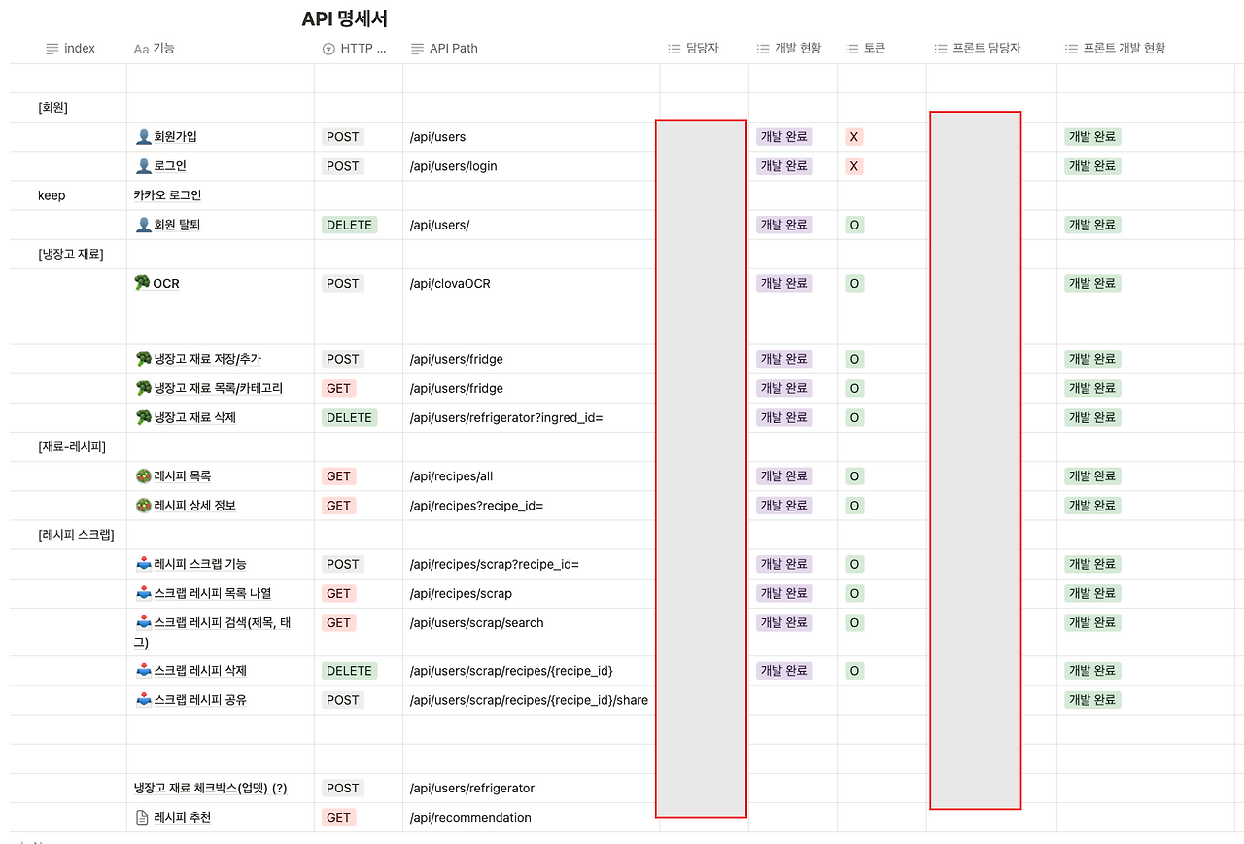

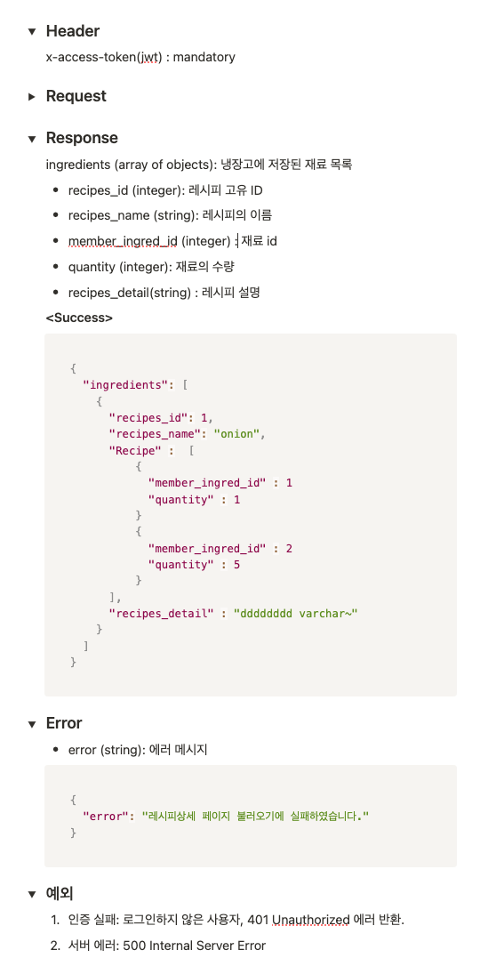

Sheet2
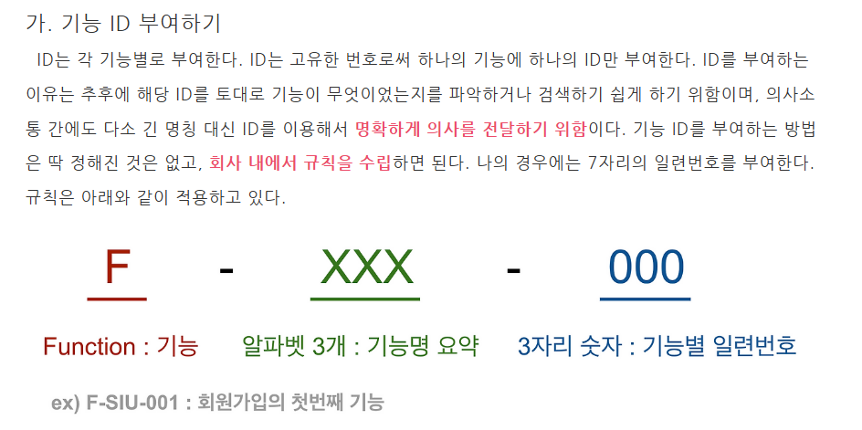
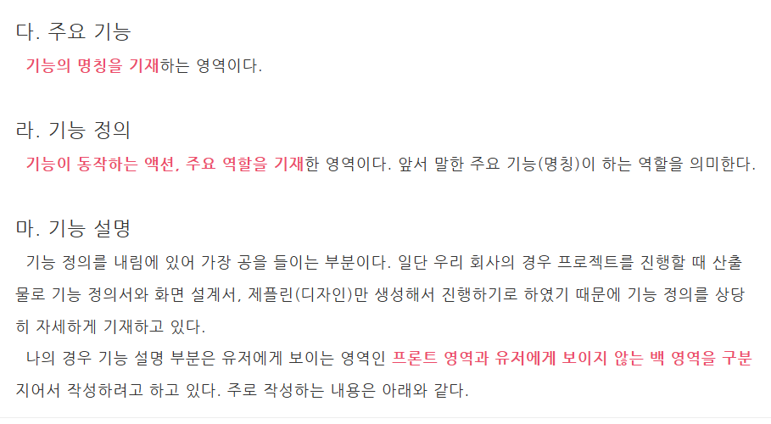

* 첫번째 정렬 기준을 Category(ex 로그인 회원가입) 다음 화면ID로 나눈다. | *주요 기능은 함수명으로 대체하고 기능정의 및 기능설명은 기능설명란에 합쳐서 작성한다.

